NLP
 |  |  |  |  |  | Operación Económica de Sistemas de Potencia
 |  |  |  |  |  | Ejemplo 1: Despacho Económico Básico

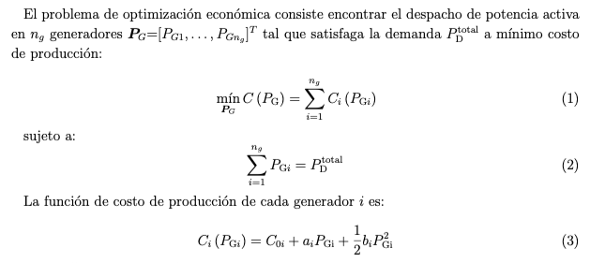
Costs: |  |  |  | PG1+PG2 |  | 600.000001 | MW
C(PG1) | = | 13461.1 | $/h | PG1 |  | 433.33 | MW | Generation data
C(PG2) | = | 5755.6 | $/h | PG2 | = | 166.67 | MW
C(PG) | = | 19216.7 | $/h |  |  |  |  | Unit | Co | a | b
Income: |  |  |  | l | = | 41.666679382 | $/MWh | 1 | 100 | 20 | 0.05
I(PG1) | = | 18055.6 | $/h |  |  |  |  | 2 | 200 | 25 | 0.1
I(PG2) | = | 6944.4 | $/h
I(PG) | = | 25000.0 | $/h |  |  |  |  | Demand data
Revenue:
R(PG1) | = | 4594.4 | $/h |  |  |  |  | Pd | 600
R(PG2) | = | 1188.9 | $/h
R(PG) | = | 5783.3 | $/h

